Sheet1
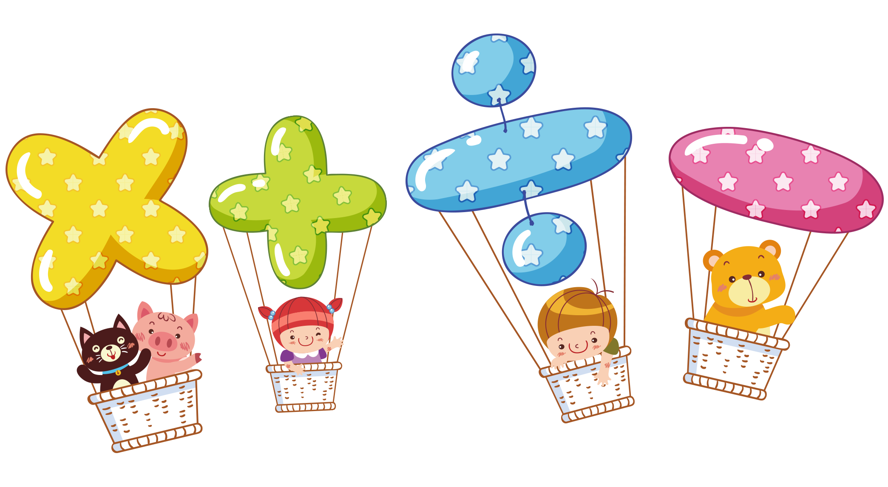
学生课程表

星期 | 星期一 | 星期二 | 星期三 | 星期四 | 星期五

8:00-8:45 | 语文 | 语文 | 数学 | 英语 | 科学

8:55-9:40 | 数学 | 数学 | 音乐 | 数学 | 体育

10:00-10:45 | 英语 | 科学 | 体育 | 科学 | 美术

10:55-11:40 | 数学 | 数学 | 语文 | 音乐 | 语文

14:00-14:45 | 美术 | 音乐 | 语文 | 美术 | 英语

15:00-15:45 | 体育 | 科学 | 数学 | 科学 | 体育

16:00-16:45 | 社会 | 语文 | 英语 | 社会 | 语文

